詳解CSS 基礎文法編 (全37回)
詳解CSS 基礎文法編 (全37回)

 | h1 {
 |  | color: red;
 | }

 | セレクター
 | プロパティ
 | 値

 | cssを利用する方法
 | ・ | <head>タグで<style>タグを使用する
 | ・ | style属性を使用する（インライン）
 | ・ | 外部ファイルを使用する

 | <style> |  |  |  |  |  |  |  | <h1 style="color: red;"> |  |  |  |  |  |  |  | <link rel="stylesheet" href="css/common.css">
 |  | h1 {
 |  |  | color: red;
 |  | }
 | <style>

 | 要素
 |  | <タグ>〜</タグ>のカタマリ全体

 | 継承されるプロパティ |  |  |  |  |  |  |  |  | 継承されないプロパティ |  |  |  |  |  |  |  |  | 継承されないプロパティを継承する
 | body { |  |  |  |  |  |  |  |  | body { |  |  |  |  |  |  |  |  | h1 {
 |  | color: red; |  |  |  |  |  |  |  |  | border: 1px solid pink; |  |  |  |  |  |  |  |  | border: inherit;
 | } |  |  |  |  |  |  |  |  | } |  |  |  |  |  |  |  |  | }
 | 子要素である<h1>
 | タグも<p>タグも
 | 継承する

 | styles |  |  |  |  |  |  |  |  |  |  |  |  |  |  |  |  |  |  |  |  |  | font-size |  | 20px
 |  |  |  |  |  |  |  |  |  |  |  |  |  |  |  |  |  |  |  |  |  |  |  |  | 1.2em
 |  |  |  |  |  |  |  |  |  |  |  |  |  |  |  |  |  |  |  |  |  |  |  |  | 80%
 |  | user agent stylesheet |  |  |  |  |  |  |  |  |  |  |  |  |  |  |  |  |  |  |  |  | font-weight |  | normal
 |  |  | ブラウザが標準で持っているスタイルシート |  |  |  |  |  |  |  |  |  |  |  |  |  |  |  |  |  |  |  |  |  | bold (700)
 |  |  |  |  |  |  |  |  |  |  |  |  |  |  |  |  |  |  |  |  |  |  |  |  | 100 ~ 900
 |  |  |  |  |  |  |  |  |  |  |  |  |  |  |  |  |  |  |  |  |  |  | font-family |  | Verdana
 | computed |  |  |  |  |  |  |  |  |  |  |  |  |  |  |  |  |  |  |  |  |  |  |  | 'Arial Black' | 空白が入る場合は'で囲む
 |  | 最終的にその要素に適用されているcssを表示する |  |  |  |  |  |  |  |  |  |  |  |  |  |  |  |  |  |  |  |  |  |  | メイリオ
 |  |  |  |  |  |  |  |  |  |  |  |  |  |  |  |  |  |  |  |  |  |  |  |  | sans-selif
 |  |  |  |  |  |  |  |  |  |  |  |  |  |  |  |  |  |  |  |  |  |  | text-align |  | left
 |  |  |  |  |  |  |  |  |  |  |  |  |  |  |  |  |  |  |  |  |  |  |  |  | right
 |  |  |  |  |  |  |  |  |  |  |  |  |  |  |  |  |  |  |  |  |  |  |  |  | center
 |  |  |  |  |  |  |  |  |  |  |  |  |  |  |  |  |  |  |  |  |  |  | vertical-align |  | baseline
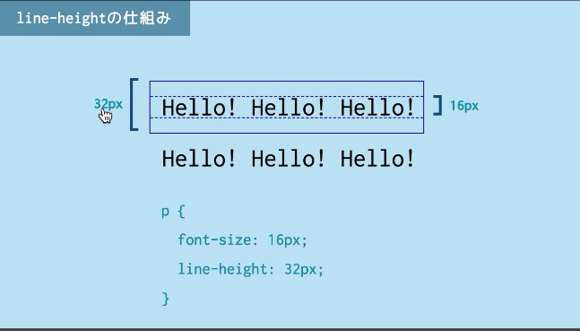
 | line-height |  |  |  |  |  |  |  |  |  |  |  |  |  |  |  |  |  |  |  |  |  |  |  | top
 |  |  |  |  |  |  |  |  |  |  |  |  |  |  |  |  |  |  |  |  |  |  |  |  | bottom
 |  |  |  |  |  |  |  |  |  |  |  |  |  |  |  |  |  |  |  |  |  |  |  |  | middle
 |  |  |  |  |  |  |  |  |  |  |  |  |  |  |  |  |  |  |  |  |  |  | line-height |  | 20px
 |  |  |  |  |  |  |  |  |  |  |  |  |  |  |  |  |  |  |  |  |  |  | color |  | red
 |  |  |  |  |  |  |  |  |  |  |  |  |  |  |  |  |  |  |  |  |  |  |  |  | rgb(0, 255, 0)
 |  |  |  |  |  |  |  |  |  |  |  |  |  |  |  |  |  |  |  |  |  |  |  |  | #00ff00
 |  |  |  |  |  |  |  |  |  |  |  |  |  |  |  |  |  |  |  |  |  |  |  |  | hsl(200, 100%, 100%)
 |  |  |  |  |  |  |  |  |  |  |  |  |  |  |  |  |  |  |  |  |  |  | width / height |  | 20px
 |  |  |  |  |  |  |  |  |  |  |  |  |  |  |  |  |  |  |  |  |  |  |  |  | 50%
 |  |  |  |  |  |  |  |  |  |  |  |  |  |  |  |  |  |  |  |  |  |  |  |  | auto
 |  |  |  |  |  |  |  |  |  |  |  |  |  |  |  |  |  |  |  |  |  |  | border-width |  | 20px
 |  |  |  |  |  |  |  |  |  |  |  |  |  |  |  |  |  |  |  |  |  |  | border-style |  | solid
 |  |  |  |  |  |  |  |  |  |  |  |  |  |  |  |  |  |  |  |  |  |  | border-color |  | blue
 |  |  |  |  |  |  |  |  |  |  |  |  |  |  |  |  |  |  |  |  |  |  | border |  | 20px solid blue;
 |  |  |  |  |  |  |  |  |  |  |  |  |  |  |  |  |  |  |  |  |  |  | padding |  | 20px
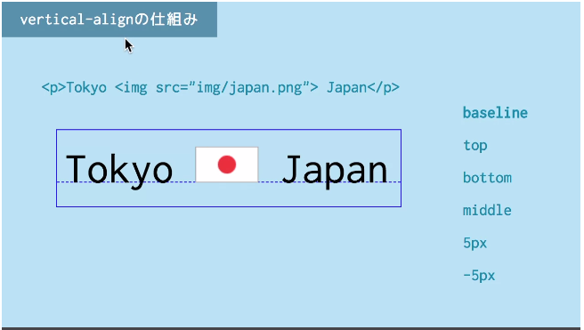
 | vertical-align |  |  |  |  |  |  |  |  |  |  |  |  |  |  |  |  |  |  |  |  |  | margin |  | 20px
 |  |  |  |  |  |  |  |  |  |  |  |  |  |  |  |  |  |  |  |  |  |  |  |  | auto
 |  |  |  |  |  |  |  |  |  |  |  |  |  |  |  |  |  |  |  |  |  |  | display |  | block
 |  |  |  |  |  |  |  |  |  |  |  |  |  |  |  |  |  |  |  |  |  |  |  |  | inline
 |  |  |  |  |  |  |  |  |  |  |  |  |  |  |  |  |  |  |  |  |  |  |  |  | inline-block
 |  |  |  |  |  |  |  |  |  |  |  |  |  |  |  |  |  |  |  |  |  |  | position |  | static
 |  |  |  |  |  |  |  |  |  |  |  |  |  |  |  |  |  |  |  |  |  |  |  |  | relative
 |  |  |  |  |  |  |  |  |  |  |  |  |  |  |  |  |  |  |  |  |  |  |  |  | absolute
 |  |  |  |  |  |  |  |  |  |  |  |  |  |  |  |  |  |  |  |  |  |  |  |  | fixed

 | 透明度の指定
 | opacityプロパティ

 | リストのプロパティ（ul ・ ol)
 | list-style-type |  |  |  |  |  |  | circle |  |  |  | リストの先頭の記号
 |  |  |  |  |  |  |  | lower-alpha
 |  |  |  |  |  |  |  | none
 | list-style-position |  |  |  |  |  |  | inside

 | 一括指定プロパティ
 | 値を半角空白で区切ることによって設定できる一括指定プロパティがいくつかある
 | list-style: none inside;

 | セレクターの種類
 | ・ | 要素セレクター
 | ・ | idセレクター
 | ・ | classセレクター
 | ・ | 属性セレクター
 | ・ | 隣接セレクター
 | ・ | 複数指定

 | BOXモデル
 | width |  |  |  | 20px
 | height |  |  |  | 50% |  |  | %指定の場合は親要素に対する割合となる
 |  |  |  |  | auto

 | overflow |  |  |  | hidden |  |  | 溢れたコンテンツを隠す
 |  |  |  |  | scroll |  |  | 溢れたコンテンツをスクロールにする

 | border
 | border-width |  |  |  |  |  |  | border: 2px solid blue;
 | border-style
 | border-color

 | border-radius |  |  |  |  |  |  | 20px

 | border, padding, margin
 | padding 10px 20px 30px 40px; |  |  |  |  |  |  |  |  |  |  | 時計回り
 | padding 10px 20px 30px; |  |  |  |  |  |  |  |  |  |  | top 10, left-right 20, bottom 30
 | padding 10px 20px; |  |  |  |  |  |  |  |  |  |  | tpp-bottom 10, left-right 20

 | border, padding, margin
 | border-top |  |  |  |  |  |  |  |  |  |  | 20px
 | border-bottom |  |  |  |  |  |  |  |  |  |  | none
 | border-left
 | border-right

 | marginの相殺
 | 個々の要素のmarginが垂直方向に重なったときは値が小さい方のmarginは大きい方に打ち消される。

 | Boxの種類
 | display |  |  |  | block |  |  |  |  | 行単位で追加されてく |  |  |  |  |  |  |  | width / height 設定可
 |  |  |  |  | inline |  |  |  |  | 行の中に左詰めで追加されてく |  |  |  |  |  |  |  | width / height 設定不可 |  |  |  |  | text-align、vertical-align 設定可（親要素に指定）
 |  |  |  |  | inline-block |  |  |  |  |  |  |  |  |  |  |  |  | width / height 設定可

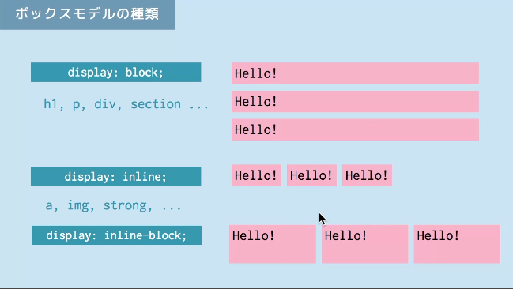

 | Boxの配置
 | position |  |  |  | static |  |  |  | デフォルト |  |  |  |  |  |  |  |  |  |  |  |  |  |  | position: relative;
 |  |  |  |  | fixed |  |  |  | ウィンドウの左上を基準にする。スクロールしても固定 |  |  |  |  |  |  |  |  |  |  |  |  |  |  | top: 30px;
 |  |  |  |  | relative |  |  |  | staticを基準にする |  |  |  |  |  |  |  |  |  |  |  |  |  |  | left: 30px;
 |  |  |  |  | absolute |  |  |  | 親要素がstaticの場合はウィンドウの左上を基準、
 |  |  |  |  |  |  |  |  | 親要素がrelativeの場合は親要素の左上を基準

 | box-sizing
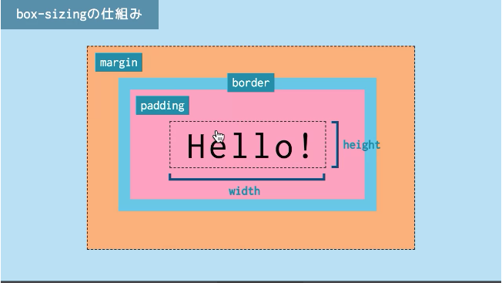

 | box-sizing |  |  |  | border-box |  |  |  |  | width / heightにpaddingとborderを含める

 | コンテント
 | width + height

 | 隣接セレクター
 | Aの次に来るB
 | p + p {
 |  | border: 4px solid silver;
 |  | padding-bottom: 4px;
 | }

 | 属性セレクター
 | a[href] |  |  |  |  |  |  |  | href属性を持つaタグ
 | a[href = "#"]
 | a[href ^ = "http"] |  |  |  |  |  |  |  | 先頭一致
 | a[href $ = "com"] |  |  |  |  |  |  |  | 末尾一致
 | a[href * = "taguchi"] |  |  |  |  |  |  |  | 部分一致

 | 複数指定
 | header, nav, footer {
 |  | text-align: center;
 | }

 | <a>
 | href |  |  | <a href="https://example.com">Website</a> |  |  |  |  |  |  |  |  |  |  |  |  | 外部リンク
 |  |  |  | <a href="service.html"> |  |  |  |  |  |  |  |  |  |  |  |  | 内部リンク
 |  |  |  | <a href="./service.html">
 |  |  |  | <a href="#anchor"> |  |  |  |  |  |  |  |  |  |  |  |  | ページ内リンク |  |  |  | id="anchor" の箇所に飛ぶ

 | target |  |  | <a href="./service.html" target="_blank">

 | p |  |  | 段落
 | h1～6 |  |  | 見出し

 | div |  |  | ブロック
 | span |  |  | インライン

 | <div>
 |  |  | ここを<span>強調</span>します
 | </div>

 | transform |  |  |  |  | translate |  |  |  | 移動 |  |  |  |  | .translate:hover{
 |  |  |  |  |  | rotate |  |  |  | 回転 |  |  |  |  | transform: translateX(20px), translateY(20px);
 |  |  |  |  |  | scale |  |  |  | 拡大縮小 |  |  |  |  | transform: translate(20px, 20px);
 |  |  |  |  |  | skew |  |  |  | 傾斜 |  |  |  |  | }

 |  |  |  |  |  | ベンダープレフィックスをつける
 |  |  |  |  |  | Google Chrome/Safari |  |  |  |  |  |  |  | -webkit- |  | -webkit-transform: rotate(10deg);
 |  |  |  |  |  | Firefox |  |  |  |  |  |  |  | -moz- |  | -moz-transform: rotate(10deg);
 |  |  |  |  |  | Internet Explore |  |  |  |  |  |  |  | -ms- |  | -ms-transform: rotate(10deg);
 |  |  |  |  |  | Opera |  |  |  |  |  |  |  | -o- |  | -o-transform: rotate(10deg);

 |  |  |  |  |  | https://creive.me/archives/16145/

 | transition
 | cssプロパティの値が変化する際の時間やタイミング速度などを操作する
 | https://qiita.com/7968/items/812d6a21fc4dd9ae9c75

 | transition-duration
 | 変化が始まって終わるまでの時間を指定。単位はs、ms

 | trantision-property
 | transitionが適用されるプロパティを指定。デフォルトはall

 | transition-timing-function
 | 変化の度合いを指定
 | ease |  | デフォルト。開始と終了は緩やかに変化
 | liner |  | 開始から終了まで一定に変化

 | trainsition-delay |  |  |  |  |  |  |  |  |  |  | 変化が始まる遅延時間を指定。

 | p { |  |  |  |  |  |  |  |  |  |  |  | p { |  |  |  |  |  |  |  |  | p {
 | width:50px; |  |  |  |  |  |  |  |  |  |  |  | width:50px; |  |  |  |  |  |  |  |  | width:50px;
 | background-color:red; |  |  |  |  |  |  |  |  |  |  |  | background-color:red; |  |  |  |  |  |  |  |  | background-color:red;
 | transition-duration:3s; |  |  |  |  |  |  |  |  |  |  |  | transition-duration: 2s; |  |  |  |  |  |  |  |  | transition-duration: 3s;
 | } |  |  |  |  |  |  |  |  |  |  |  | transition-property:width; |  |  |  |  |  |  |  |  | -webkit-transition-delay:2s;
 | p:hover { |  |  |  |  |  |  |  |  |  |  |  | } |  |  |  |  |  |  |  |  | -moz-transition-delay:2s;
 | width:300px; |  |  |  |  |  |  |  |  |  |  |  | p:hover { |  |  |  |  |  |  |  |  | -o-transition-delay:2s;
 | background-color:blue; |  |  |  |  |  |  |  |  |  |  |  | width:300px; |  |  |  |  |  |  |  |  | transition-delay:2s;
 | } |  |  |  |  |  |  |  |  |  |  |  | background-color:blue; |  |  |  |  |  |  |  |  | }
 |  |  |  |  |  |  |  |  |  |  |  |  | } |  |  |  |  |  |  |  |  | p:hover {
 |  |  |  |  |  |  |  |  |  |  |  |  |  |  |  |  |  |  |  |  |  | width:300px;
 |  |  |  |  |  |  |  |  |  |  |  |  |  |  |  |  |  |  |  |  |  | background-color:blue;
 |  |  |  |  |  |  |  |  |  |  |  |  |  |  |  |  |  |  |  |  |  | }

 | ブラウザのデフォルトのフォントサイズ
 | 16px

 | em
 | 自要素のfont-sizeを基準
 | font-sizeやpaddingなどの値の単位に使われる

 | p {
 | font-size: 16px;
 | line-height: 2em; |  |  |  |  |  |  | // 32px
 | }

 | div {
 | font-size: 30px;
 | border: 1px solid black;
 | }

 | div.span {
 | font-size: 0.5em; |  |  |  |  |  |  | // 15px
 | }

 | rem
 | ルート要素（html）のfont-sizeを基準

 | html {
 | font-size:16px;
 | }

 | div {
 | font-size: 3rem; |  |  |  |  |  |  | // 48px
 | border: 1px solid black;
 | }

 | #top-div {
 | font-size: 2rem; |  |  |  |  |  |  | // 32px
 | border: 1px solid red;
 | }

 | @charset "utf-8";
 | cssファイルの先頭に記述
 | これがないとcssファイルに日本語を記述した際に文字化けする

 | 疑似クラス
 | リンクに使うもの
 | :link |  |  |  | 未訪問リンク
 | :visited |  |  |  | 訪問済リンク
 | :hover |  |  |  | マウスが乗ったとき
 | :active |  |  |  | クリックされてるとき
 | :focus |  |  |  | フォーカスされてるとき

 | 疑似要素
 | ::before |  |  |  | 開始タグの直後にcontentを出力
 | ::after |  |  |  | 終了タグの直前にcontentを出力

 | content: "文字列";
 | content: url(画像へのパス);
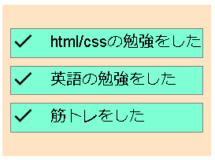
 | <ul>
 | <li class="done">html/cssの勉強をした</li>
 | <li class="done">英語の勉強をした</li>
 | <li class="done">筋トレをした</li>
 | </ul>

 | .done::before {
 | content: url(../img/done-24px.svg);
 | padding-right: 1em;
 | vertical-align: middle;
 | }

 | background-image
 | 背景画像の設定
 | background-image: url(画像へのパス);

 | background-repeat
 | 背景画像の繰り返しの方向
 | background-repeat: |  |  |  |  |  |  | repeat |  |  |  | 縦・横に繰り返す |  |  |  | デフォルト
 |  |  |  |  |  |  |  | repeat-x |  |  |  | 横に繰り返す
 |  |  |  |  |  |  |  | repeat-y |  |  |  | 縦に繰り返す
 |  |  |  |  |  |  |  | no-repeat |  |  |  | 繰り返さない

 | body {
 | background-image: url(img/bg.svg);
 | background-repeat: repeat-x;
 | }

 | text-shadow
 | テキストに影

 | h1 {
 | text-shadow: 2px 2px 0px grey;
 | }
 |  |  |  |  |  |  | x方向の距離 y方向の距離 ぼかし幅 色

 | box-shadow
 | ボックスに影
 | box-shadow: 2px 2px 10px #000;
 |  |  |  |  | x方向の距離 y方向の距離 ぼかし幅 色

 | グラデーション
 | linear-gradient()
 | radial-gradient()

 | フォントについて
 | ・表示されるフォントは各PCにインストールされているフォント
 | ・フォントを指定してもpcにインストールされていなければ意味がない

 | Webフォント
 | ・全てのユーザに指定したフォントを見せる
 | 例）Google Font

 | ①CDNの設定
 | ②font-familyの設定

詳解CSS Flexbox編 (全15回)
詳解CSS Flexbox編 (全15回)

 | http://caniuse.com/
 | html・cssのブラウザの対応状況を知ることができる

 | display: flex;
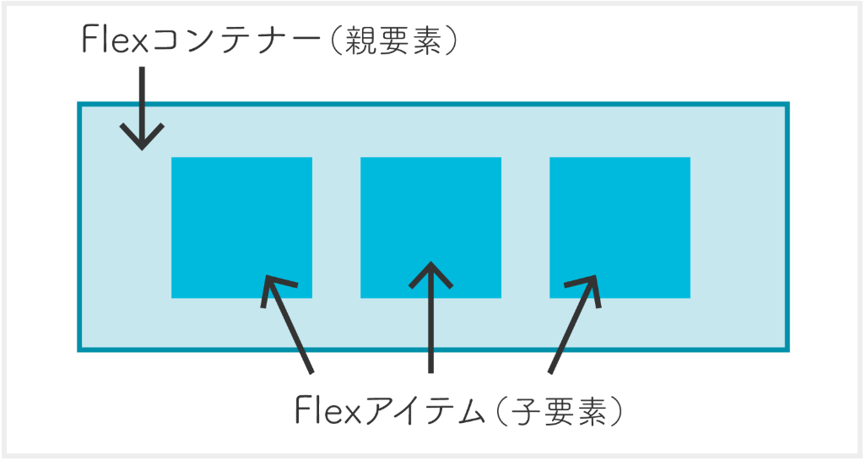

flex container |  |  |  | flex item
 | display | flex |  |  | order | 1
 |  | inline-flex | インライン要素に使用する場合 |  | flex-grow | 1
 |  |  |  |  | flex-shrink | 1
 |  |  |  |  | flex-basis | auto
 | flex-direction | row |  |  |  | 200px
 |  | column |  |  |  | 30%
 | flex-wrap | nowrap
 |  | wrap
 | flex-flow | flex-flow: wrap column;
 | justify-content | flex-start
 |  | flex-end
 |  | center
 |  | space-between
 |  | space-around
 | align-items | flex-start
 |  | flex-end
 |  | center
 | align-content | flex-start
 |  | flex-end
 |  | center
 |  | space-between
 |  | space-around

 | 参考URL
 | https://www.webcreatorbox.com/tech/css-flexbox-cheat-sheet

